Лист1
Сведения о качественном составе педагогических кадров Дополнительного образования "Успех каждого ребенка" МКОУ СОШ с.п. Н-Курп 2025-2026 учебном году
Пояснение: 1. В столбце 2 заполнить сокращенное наименование ОО по уставу; 2. в таблице заполнять актуальную информацию как изложено в шапке(строка 4) и по образцу (строки 6 и 7); 3. шаблон не менять, ячейки не объединять и не добавлять ячейки.
№ п/п | Наименование ОО | Ф.И.О. (полностью) | Дата рождения | Занимаемая должность (должности) | Преподаваемые учебные предметы, курсы, дисциплины (модули) | Уровень профессионального образования; Квалификация; Наименование направления подготовки и (или) специальности по диплому | Квалификационная категория, ученая степень, ученое звание , год аттестации, № приказа | Сведения о повышении квалификации (за последние 3 года) (Наименование, дата окончания, № документа,кол-во часов, где прошли курсы.) | Сведения о профессиональной переподготовке(при наличии).(Учбное заведение, год окончания, специальность и квалификация по диплому, № диплома. | Сведения о продолжитель ности опыта (лет) работы в ПС | Количество часов в неделю в разрезе по классам(предметам). При наличии параллели указать литер. | Звания, награды | Телефон, Электронная почта(личная)
1 | 2 | 3 | 4 | 5 | 6 | 7 | 8 | 9 | 10 | 11 | 12 | 13 | 14
16 | МКОУ СОШ с.п. Н-Курп | Портова Татьяна Владимировна | 1973-12-10 | Педагог Дополнительного образования | Дополнительная ощеразвивающая программа Туристско-Краеведческой направленности "Юный турист" | Высшее, КБГУ,им. Х.М. Бербекова,2018г.География.Учитель географии основной общей школы. | высшая квалификационная категория Приказ Министерства просвещения и науки КБР № 22\327 от 19.04.2024г. | ГБУ ДПО "ЦНППМ" Минпросвещения КБР по программе "Реализация дополнительных общеразвивающих программ различных направленностей, в рамках задач федерального проекта "Успех каждого ребенка" национального проекта "Образование" для педагогических и управленческих работников" № 87691 от 17.10.2024г. 36ч. | АНО ДПО "Учебный центр государственной и муниципальной службы" "Дополнительное образование" № 842 от 15.10.2025 | 32 | 0,5ст. "Юный турист" 1 группа-20 обуч (8-13 лет), 2-5 кл 2 группа-25 обуч (10-13 лет), 5-8 кл |  | 89640416423 t-portova@mail.ru
16 | МКОУ СОШ с.п. Н-Курп | Кожаева Зарема Хамидбиевна |  | Педагог Дополнительного образования | Дополнительная ощеразвивающая программа Художественной направленности "Театр оваций", "Театр юного актера" | СГА Юриспруденция, Бакалавр. № ГЮ 4714, от 25.07.2007г. |  |  | ИПК и ПРО КБГУ по программе "Образование детей дошкольного возраста" № 085\15-36 от 19.02.2015г., АНО ДПО "Учебный центр государственной и муниципальной службы" "Дополнительное образование" № 841 от 15.10.2025 | 1 | 1ст. "Театр юного актера" 1 группа-20 обуч (8-11 лет), 2-6 кл 2 группа-25 обуч (8-11 лет), 1-6 кл "Театр оваций" 1 группа-20 обуч (12-17 лет), 7-9 кл 2 группа-25 обуч (12-17 лет), 5-11 кл |  | 89654995857

20
21
22
23
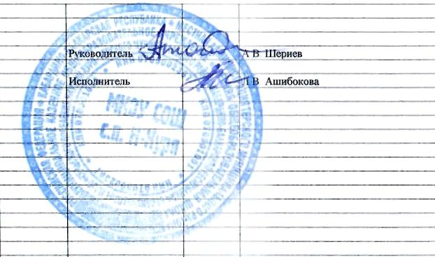
24
25
26
27
28
29
30
31
32
33
34
35
36
37
38
39
40
41
42
43
44
45
46
47
48
49
50
51
52
53
54
55
56
57
58
59
60
61
62
63
64
65

